Estadísticas
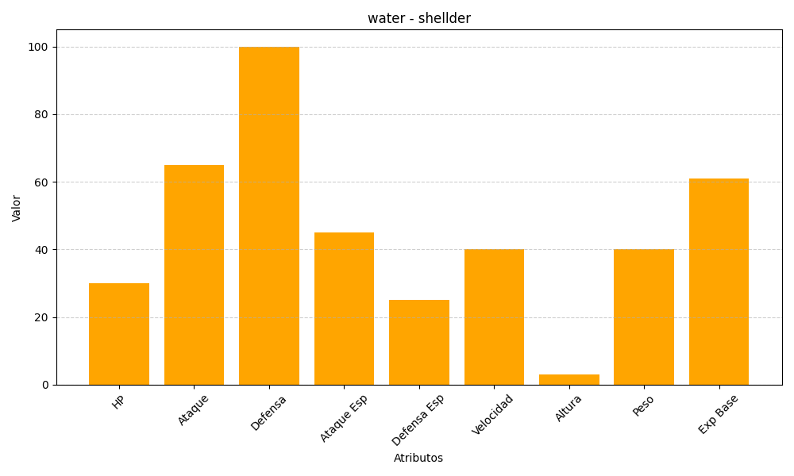
ID | Nombre | Tipo | HP | Ataque | Defensa | Ataque Especial | Defensa Especial | Velocidad | Altura | Peso | Experiencia Base
90 | shellder | water | 30 | 65 | 100 | 45 | 25 | 40 | 3 | 40 | 61

